Filtri RC
CONSIGLIAMO DI APRIRE IL FILE CON EXCEL PER VISUALIZZARE CORRETTAMENTE L'IMPAGINAZIONE COME INTESA DAGLI AUTORI

GRUPPO D7
COSTA, DI PAOLA, DUI
ESPERIMENTO 3
FILTRI RC

FILTRO RC PASSA ALTO

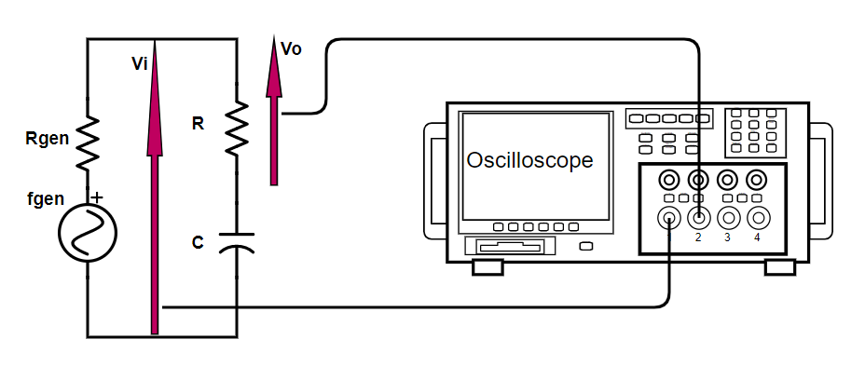
 |  |  |  |  |  |  |  |  | R (kΩ) | σR (kΩ) | C (nF) | σC (nF) | fT teorica (Hz) | σfTteorica (Hz) | Rgen (Ω)
 |  |  |  |  |  |  |  |  | Amprobe 37XR-A | datasheet dell'Amprobe 37XR-A | valore indicato dal costruttore | tolleranza indicata dal costruttore pari al 5% | 1 / 2πRC | errore propagato | noto
 |  |  |  |  |  |  |  |  | 61.4 | 0.3 | 2.7 | 0.1 | 960 | 50 | ≃50

fgen (kHz) | σfgen (kHz) | Vo (V) | σVo (V) | Vi (V) | σVi (V) | A (adim) | σA (adim) | errore relativo sul guadagno A
generatore di funzioni | 1% valore di frequenza | menu misure dell'oscilloscopio | errore di sensibilità dello schermo dell'oscilloscopio | menu misure dell'oscilloscopio | errore di sensibilità dello schermo dell'oscilloscopio | Vo / Vi | errore propagato | σA / A
0.101 | 0.001 | 0.61 | 0.02 | 5.9 | 0.4 | 0.103 | 0.008 | 7.51%
0.200 | 0.002 | 1.18 | 0.04 | 5.9 | 0.4 | 0.20 | 0.02 | 7.56%
0.300 | 0.003 | 1.7 | 0.1 | 5.9 | 0.4 | 0.29 | 0.03 | 8.91%
0.400 | 0.004 | 2.2 | 0.1 | 5.9 | 0.4 | 0.38 | 0.03 | 8.12%
0.500 | 0.005 | 2.7 | 0.1 | 5.9 | 0.4 | 0.45 | 0.03 | 7.72%
0.600 | 0.006 | 3.1 | 0.1 | 5.9 | 0.4 | 0.52 | 0.04 | 7.51%
0.706 | 0.007 | 3.4 | 0.1 | 5.9 | 0.4 | 0.58 | 0.04 | 7.36%
0.806 | 0.008 | 3.7 | 0.1 | 5.9 | 0.4 | 0.62 | 0.05 | 7.28%
0.849 | 0.008 | 3.8 | 0.1 | 5.9 | 0.4 | 0.64 | 0.05 | 7.25%
0.902 | 0.009 | 3.8 | 0.1 | 5.9 | 0.4 | 0.65 | 0.05 | 7.25%
0.920 | 0.009 | 4.0 | 0.1 | 5.9 | 0.4 | 0.67 | 0.05 | 7.21%
0.941 | 0.009 | 4.0 | 0.1 | 5.9 | 0.4 | 0.68 | 0.05 | 7.20%
0.96 | 0.01 | 4.1 | 0.1 | 5.9 | 0.4 | 0.69 | 0.05 | 7.19%
0.98 | 0.01 | 4.1 | 0.1 | 5.9 | 0.4 | 0.70 | 0.05 | 7.18%
1.01 | 0.01 | 4.2 | 0.1 | 5.9 | 0.4 | 0.70 | 0.05 | 7.17%
1.02 | 0.01 | 4.2 | 0.1 | 5.9 | 0.4 | 0.70 | 0.05 | 7.17%
1.04 | 0.01 | 4.2 | 0.1 | 5.9 | 0.4 | 0.71 | 0.05 | 7.16%
1.07 | 0.01 | 4.2 | 0.1 | 5.9 | 0.4 | 0.72 | 0.05 | 7.16%
1.08 | 0.01 | 4.3 | 0.1 | 5.9 | 0.4 | 0.72 | 0.05 | 7.15%
1.10 | 0.01 | 4.3 | 0.1 | 5.9 | 0.4 | 0.73 | 0.05 | 7.14%
1.21 | 0.01 | 4.5 | 0.1 | 5.9 | 0.4 | 0.76 | 0.05 | 7.12%
1.50 | 0.01 | 4.8 | 0.1 | 5.9 | 0.4 | 0.81 | 0.06 | 7.07%
2.02 | 0.02 | 5.2 | 0.1 | 5.9 | 0.4 | 0.88 | 0.06 | 7.03%
3.02 | 0.03 | 5.4 | 0.1 | 5.9 | 0.4 | 0.92 | 0.06 | 7.00%
6.10 | 0.06 | 5.8 | 0.1 | 5.9 | 0.4 | 0.97 | 0.07 | 6.98%
9.00 | 0.09 | 5.8 | 0.1 | 5.9 | 0.4 | 0.98 | 0.07 | 6.97%
15.2 | 0.2 | 5.8 | 0.1 | 5.9 | 0.4 | 0.99 | 0.07 | 6.97%
32.0 | 0.3 | 5.8 | 0.1 | 5.9 | 0.4 | 0.99 | 0.07 | 6.97%

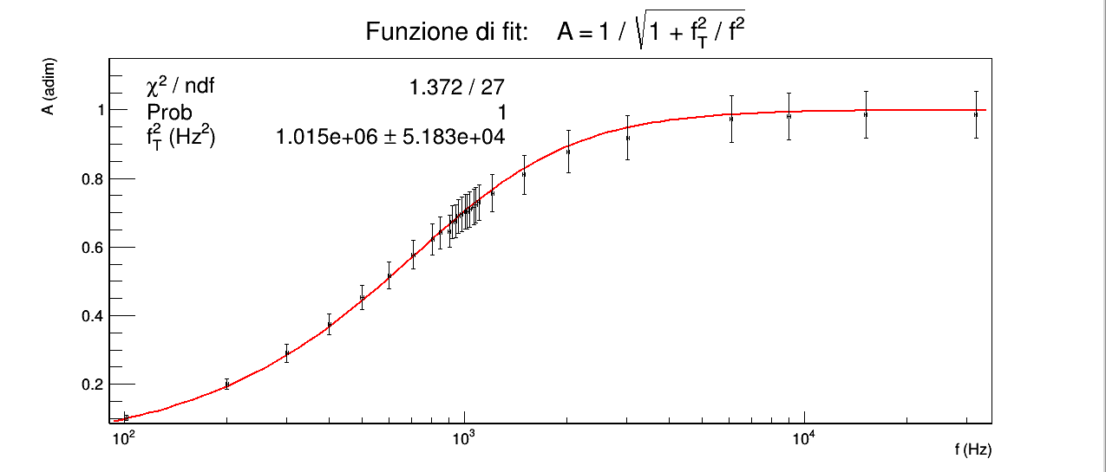
"Verificare che è un circuito passa alto o passa basso, effettuando una regressione con la funzione A(f) ottenuta mediante calcolo simbolico [...] Nel creare la funzione in ROOT, chiamare il “parametro 0” direttamente f_{L}² (1/f_{L}² per il passa basso) e ricavare la frequenza di taglio di conseguenza. Provare a effettuare questa parte dell’analisi SENZA utilizzare le misure di resistenza e capacità, ossia lavorando come se il quadrupolo fosse di costruzione incognita."
Osservando l'andamento dei dati è evidente che il circuito è un filtro passa alto.
Il fit con la funzione 1 / sqrt(1 + f_{T}² / f²) ha χ² minore dell'estremo inferiore dell'intervallo critico per 27 gradi di libertà e significatività del 5%, dunque ipotizziamo che gli errori, in particolare quelli sul guadagno in tensione A, siano sovrastimati.
Abbiamo stimato l'errore sulla frequenza come l'1% della stessa, a causa di un sbaglio da parte nostra nell'annotare l'errore sui tempi ottenibile dalla scala sui tempi dell'oscilloscopio, sbaglio che ha reso impossibile risalire a posteriori a quale fosse l'errore sulla frequenza; l'1% ci è sembrata una buona stima iniziale.
Provando poi ad eseguire il fit con errori più grandi sulle frequenze il χ² naturalmente diminuisce, mentre diminuendo l'errore sulle frequenze rispetto all'1% anche di diversi ordini di grandezza, il valore del χ² rimane comunque al di sotto dell'estremo inferiore dell'intervallo critico, fatto che ci suggerisce che l'errore sovrastimato dominante sia quello sul guadagno.
Non avendo alcun modo di stimare in maniera più corretta l'errore sul guadagno non possiamo né accettare né rigettare alla significatività scelta l'ipotesi nulla che le differenze tra dati e funzione di fit siano dovute unicamente a errori casuali.
Per indagare tale ipotesi sarebbe necessario usare strumenti più precisi sulle tensioni oppure avremmo dovuto utilizzare le scale l'oscilloscopio con più attenzione. in modo da ridurre l'errore relativo delle misure.
Osserviamo in ogni caso che la funzione di fit segue qualitativamente bene i punti sperimentali.
Non potendo concludere nulla riguardo la bontà del fit, diventa privo di significato effettuare un test normale tra la frequenza di taglio teorica e quella sperimentale ottenuta come parametro del fit; tuttavia possiamo notare che la frequenza di taglio sperimentale, pari a (1100±30) Hz, è dello stesso ordine di grandezza di quella teorica (960±50) Hz.

FILTRO RC PASSA BASSO

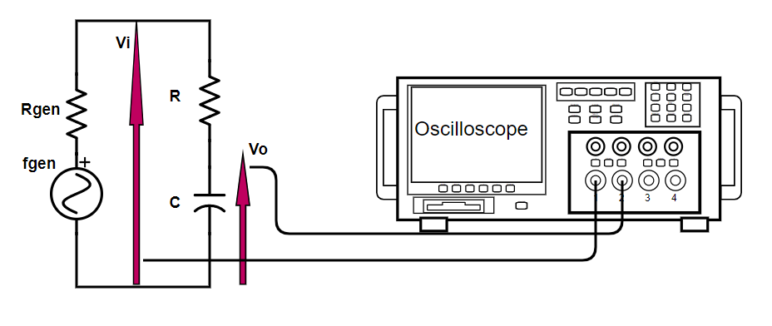
 |  |  |  |  |  |  |  |  | R (kΩ) | σR (kΩ) | C (nF) | σC (nF) | fT teorica (Hz) | σfTteorica (Hz) | Rgen (Ω)
 |  |  |  |  |  |  |  |  | Amprobe 37XR-A | errori ottenuti dal datasheet dell'Amprobe 37XR-A | valore indicato dal costruttore | tolleranza indicata dal costruttore pari al 5% | 1 / 2πRC | errore propagato | noto
 |  |  |  |  |  |  |  |  | 61.4 | 0.3 | 2.7 | 0.1 | 960 | 50 | ≃50

f (kHz) | σf (kHz) | Vo (V) | σVo (V) | Vi (V) | σVi (V) | A (adim) | σAv (adim) | errore relativo sul guadagno A
generatore di funzioni | 1% valore di frequenza | menu misure dell'oscilloscopio | errore di sensibilità dello schermo dell'oscilloscopio | menu misure dell'oscilloscopio | errore di sensibilità dello schermo dell'oscilloscopio | Vo / Vi | errore propagato | σA / A
0.101 | 0.001 | 5.6 | 0.2 | 5.9 | 0.2 | 0.95 | 0.05 | 4.92%
0.201 | 0.002 | 5.4 | 0.2 | 5.9 | 0.2 | 0.92 | 0.05 | 5.00%
0.301 | 0.003 | 5.3 | 0.2 | 5.9 | 0.2 | 0.90 | 0.05 | 5.06%
0.401 | 0.004 | 5.1 | 0.2 | 5.9 | 0.2 | 0.87 | 0.04 | 5.17%
0.501 | 0.005 | 5.0 | 0.2 | 5.9 | 0.2 | 0.84 | 0.04 | 5.27%
0.601 | 0.006 | 4.7 | 0.2 | 5.9 | 0.2 | 0.80 | 0.04 | 5.43%
0.702 | 0.007 | 4.5 | 0.2 | 5.9 | 0.2 | 0.76 | 0.04 | 5.61%
0.800 | 0.008 | 4.2 | 0.2 | 5.9 | 0.2 | 0.72 | 0.04 | 5.81%
0.848 | 0.008 | 4.2 | 0.2 | 5.9 | 0.2 | 0.71 | 0.04 | 5.88%
0.869 | 0.009 | 4.1 | 0.2 | 5.9 | 0.2 | 0.69 | 0.04 | 5.96%
0.888 | 0.009 | 4.1 | 0.2 | 5.9 | 0.2 | 0.69 | 0.04 | 5.96%
0.900 | 0.009 | 4.0 | 0.2 | 5.9 | 0.2 | 0.68 | 0.04 | 6.00%
0.913 | 0.009 | 4.0 | 0.1 | 5.9 | 0.2 | 0.68 | 0.03 | 4.21%
0.922 | 0.009 | 4.0 | 0.1 | 5.9 | 0.2 | 0.67 | 0.03 | 4.23%
0.930 | 0.009 | 3.9 | 0.1 | 5.9 | 0.2 | 0.66 | 0.03 | 4.24%
0.945 | 0.009 | 3.9 | 0.1 | 5.9 | 0.2 | 0.66 | 0.03 | 4.25%
0.95 | 0.01 | 3.9 | 0.1 | 5.9 | 0.2 | 0.66 | 0.03 | 4.26%
0.96 | 0.01 | 3.9 | 0.1 | 5.9 | 0.2 | 0.66 | 0.03 | 4.26%
0.97 | 0.01 | 3.8 | 0.1 | 5.9 | 0.2 | 0.65 | 0.03 | 4.27%
0.98 | 0.01 | 3.8 | 0.1 | 5.9 | 0.2 | 0.64 | 0.03 | 4.29%
0.99 | 0.01 | 3.8 | 0.1 | 5.9 | 0.2 | 0.64 | 0.03 | 4.29%
1.00 | 0.01 | 3.8 | 0.1 | 5.9 | 0.2 | 0.64 | 0.03 | 4.30%
1.10 | 0.01 | 3.6 | 0.1 | 5.9 | 0.2 | 0.61 | 0.03 | 4.38%
1.22 | 0.01 | 3.4 | 0.1 | 5.9 | 0.2 | 0.58 | 0.03 | 4.49%
1.24 | 0.01 | 3.4 | 0.1 | 5.9 | 0.2 | 0.57 | 0.03 | 4.51%
1.25 | 0.01 | 3.3 | 0.1 | 5.9 | 0.2 | 0.56 | 0.03 | 4.53%
1.30 | 0.01 | 3.3 | 0.1 | 5.9 | 0.2 | 0.55 | 0.03 | 4.57%
1.40 | 0.01 | 3.1 | 0.1 | 5.9 | 0.2 | 0.52 | 0.02 | 4.69%
1.50 | 0.02 | 3.0 | 0.1 | 5.9 | 0.2 | 0.50 | 0.02 | 4.79%
1.60 | 0.02 | 2.8 | 0.1 | 5.9 | 0.2 | 0.47 | 0.02 | 4.92%
1.70 | 0.02 | 2.7 | 0.1 | 5.9 | 0.2 | 0.45 | 0.02 | 5.04%
1.80 | 0.02 | 2.6 | 0.1 | 5.9 | 0.2 | 0.43 | 0.02 | 5.17%
1.90 | 0.02 | 2.5 | 0.1 | 5.9 | 0.2 | 0.42 | 0.02 | 5.27%
2.00 | 0.02 | 2.4 | 0.1 | 5.9 | 0.2 | 0.40 | 0.02 | 5.43%
2.20 | 0.02 | 2.2 | 0.1 | 5.9 | 0.2 | 0.37 | 0.02 | 5.70%
2.40 | 0.02 | 2.0 | 0.1 | 5.9 | 0.2 | 0.35 | 0.02 | 5.96%
2.60 | 0.03 | 1.9 | 0.1 | 5.9 | 0.2 | 0.34 | 0.02 | 6.41%

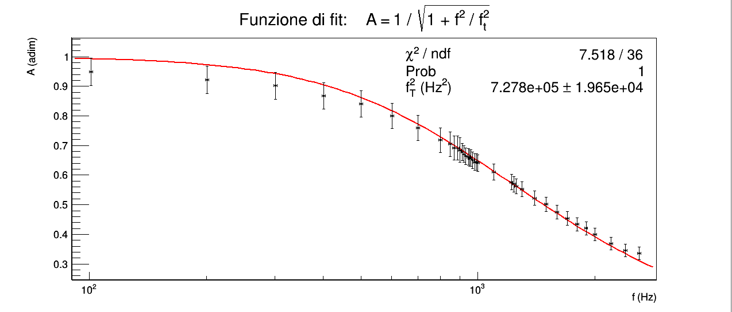
Per quanto riguarda il filtro passa basso le considerazioni sono del tutto identiche a quelle del filtro passa alto: è evidente dai dati che si tratta di un filtro passa basso, e anche in questo caso il χ² troppo piccolo suggerisce che l'errore sul guadagno sia sovrastimato e che tale errore domina sulle quello sulle frequenze anche per scelte diverse dello stesso.
Osserviamo in ogni caso che la frequenza di taglio sperimentale (850±10) Hz è comunque dello stesso ordine di grandezza di quella teorica (960±50) Hz.

FILTRI RC COME DERIVATORI E INTEGRATORI

“Calcolare e poi verificare sperimentalmente il valore di R necessario per avere, alla frequenza di 1 kHz uno sfasamento fra tensione di ingresso e uscita vicino a 90°.
Applicando delle onde quadre all’ingresso del circuito verificare sotto quali condizioni il circuito effettua la funzione di derivata.
Provare ad inviare un’onda triangolare ed osservare la tensione in uscita.”
Non abbiamo svolto questa parte dell'esperienza perchè abbiamo impiegato troppo tempo per la prima parte.
In ogni caso, quello che ci aspettiamo è che scegliendo come V_{o} la d.d.p. sulla resistenza dovremmo poter osservare che V_{o} è sempre più simile alla derivata (attenuata) di V_{i} e lo sfasamento tra V_{i} e V_{o} sempre più vicino a 90°, via via che la frequenza diventa relativamente più piccola rispetto a quella di taglio; dunque se V_{i} è un'onda quadra o un'onda triangolare dovremmo vedere che V_{o} è rispettivamente un'onda composta da un alternarsi periodico di picchi molto stretti o un'onda quadra.
Prendendo viceversa V_{o} sul condensatore dovremmo osservare che essa è sempre più simile all'integrale (attenuato) di V_{i} e lo sfasamento tra V_{i} e V_{o} è sempre più vicino a 90°, man mano che la frequenza diventa relativamente più grande rispetto a quella di taglio; pertanto se V_{i} è un'onda quadra o un'onda triangolare dovremmo osservare che V_{o} è rispettivamente un'onda triangolare o un'onda a dente di squalo (che però con la costante di tempo utilizzata appare molto simile a una sinusoide).

